총쏘는 모양
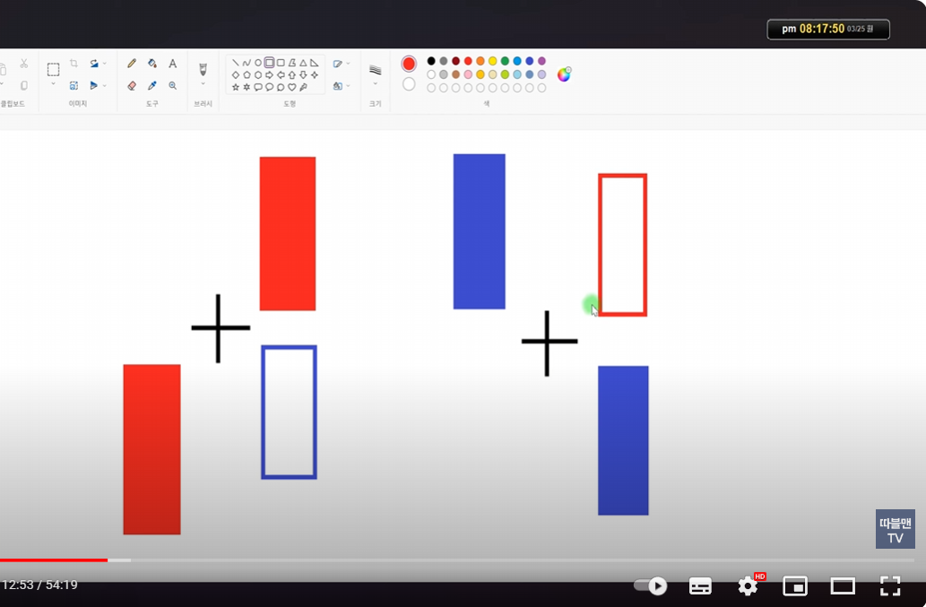
https://www.youtube.com/watch?v=pi_EqBqPee4 | 3:47 / 11:12
 | 총쏘는 모양 매수&매도
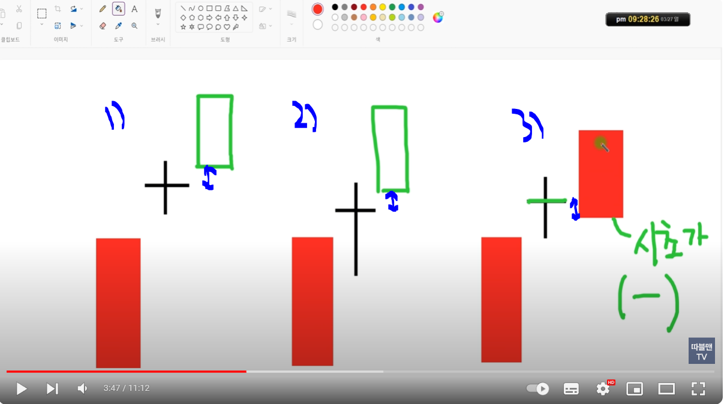

 |  | 3)번은 총쏘는 모양이 아니다
 |  | 왜? 도찌 종가 아래에 있다. | ㄴ 즉 1사분면 안에 있어야 한다.

 |  | 도찌 1사분면에떠서 도찌 고점을 돌파시 매수
 |  | 빨간색이든 파란색이든 상관없다.

 |  | 4사분면에 음봉으로 오면 양봉의 종가에서 손절(시가나 고가 아니다)

 |  | 매수는 도찌의 고점 돌파시에 한다.

뚜껑
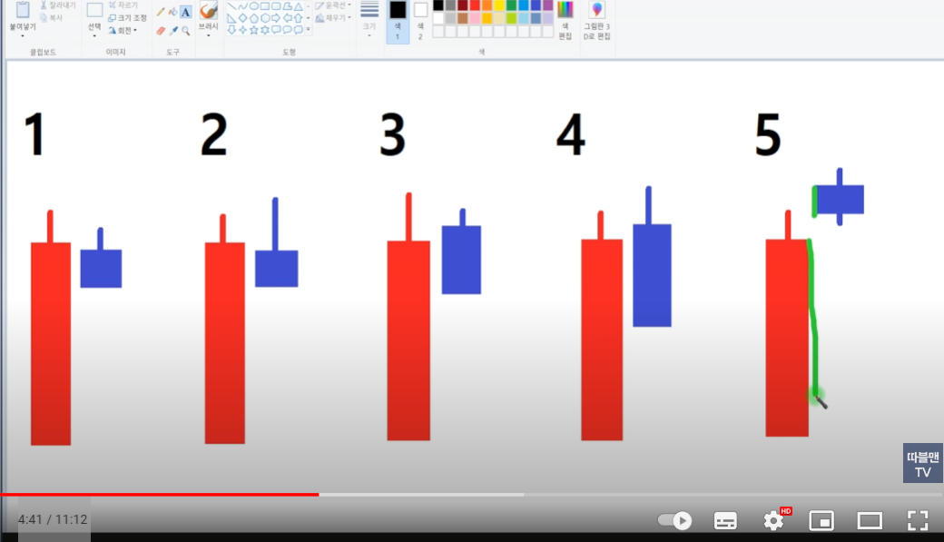
2번과 4번처럼 음봉이 고점이 양봉보다 높으면 하락

5번도 양봉보다 높지만 뚜껑이라 하지 않는다.
왜? 음봉의 좌측면이 양봉에 붙어 있어야 한다.

4:41 / 11:12

총쏘는 모양 매수&매도

가운데자리
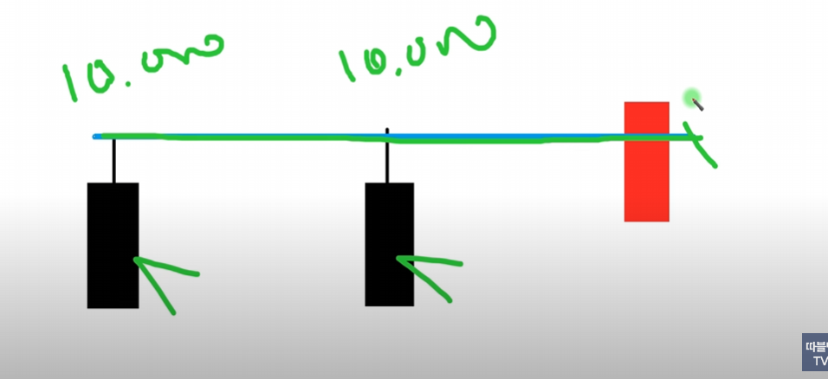

 | 17:48 / 51:15

 | 구독자 요청종목(2)_3월25일

https://www.youtube.com/watch?v=UsuLqIMH0qY | 1:10 / 11:05

 | 실패없는 가운데자리(1)_#29

